2021
 | Sistema de Qualidade Só Aço |  |  |  |  |  |  | Identificação
 | FOR - Formulário |  |  |  |  |  |  | FOR-SA-0112
 |  |  |  |  |  |  |  | Emissão | 2019-01-15
 | Planilha de Gerenciamento de Riscos e oportunidades |  |  |  |  |  |  | Revisão | Data da rev.
 |  |  |  |  |  |  |  | 0 | 2019-01-15
 |  |  |  |  |  |  |  | Página 1 de 1

Setor | Planejamento e Controle da Produção (PCP) |  | Responsável |  | Taynara

 |  | Identificação do risco |  | Análise do risco |  |  | Avaliação do risco |  | Tratamento
Etapas do Processo | Requisitos de saída da etapa do processo | Riscos relacionadas a etapa do processo | Descrição da consequência | Gravidade | Urgência | Tendência | Impacto (G+U+T)/3 | Probabilidade
Descrever os roteiros de produção | Cadastro do roteiro de produção no sistema | Erro na definição do roteiro | Desvios na execução da fabricação | 3 | 3 | 1 | 2 | 2 | Realizar mapeamento do processo e simulações de lançamentos de ordens de produção | analises periodicas
Analisar dados relativos a lead time dos fornecedores | Cadastro de tempo de resuprimento de materiais no sistema | Incoerência nos dados | Erros na previsão de chegada de material | 3 | 2 | 2 | 2 | 2 | Elaboração de cronograma de treinamento dos envolvidos | analises periodicas
Verificar confiabilidade e disponibilidade das máquinas e equipamentos | Garantir disponibilidade para utilização | Indisponibilidade de máquinas e equipamentos | Atraso na produção e entrega do pedido | 3 | 2 | 2 | 2 | 3 | Manter a funcionalidade do planejamento e controle da manutenção (PCM) | analises periodicas
Acompanhar processo de produção e compras | Entrega dos pedidos no prazo | Incoerência na quantidade de produtos através de apontamentos e ineficiencia na aquisição de suprimentos | Atraso na entrega dos pedidos | 4 | 3 | 3 | 3 | 3 | Elaboração de cronograma de treinamento dos envolvidos | atenção
 |  |  |  |  | DEFINIÇÕES
Gravidade: | Ugência | Tendência | Probabilidade |  | Gravidade: Qual o nível de gravidade das consequencias que o risco pode trazer para a empresa?
5 - Extremamente grave | 5 - Requer ação imediata | 5 - Vai piorar rapidamente | 5 - Muito alto
4 - Muito grave | 4 - Urgente | 4 - Vai piorar pouco a pouco | 4 - Alto |  | Urgência: Qual o nível de urgência para tratamento do risco
3 - Grave | 3 - O mais rápido possível | 3 - Vai piorar | 3 - Moderado |  | Tendência: Qual o nível de tendência de evolução do risco
2 - Pouco grave | 2 - Pouco urgente | 2 - Vai piorar a longo prazo | 2 - Baixo
1 - Risco insignificante | 1 - Pode esperar | 1 - Está estabilizado | 1 - Muito baixo |  | Impacto = Qual nível de impacto que o risco pode trazer para a empresa
 |  |  |  |  | Probabilidade = Qual a chance do risco acontecer?

 |  | MATRIZ PROBABILIDADE X IMPACTO

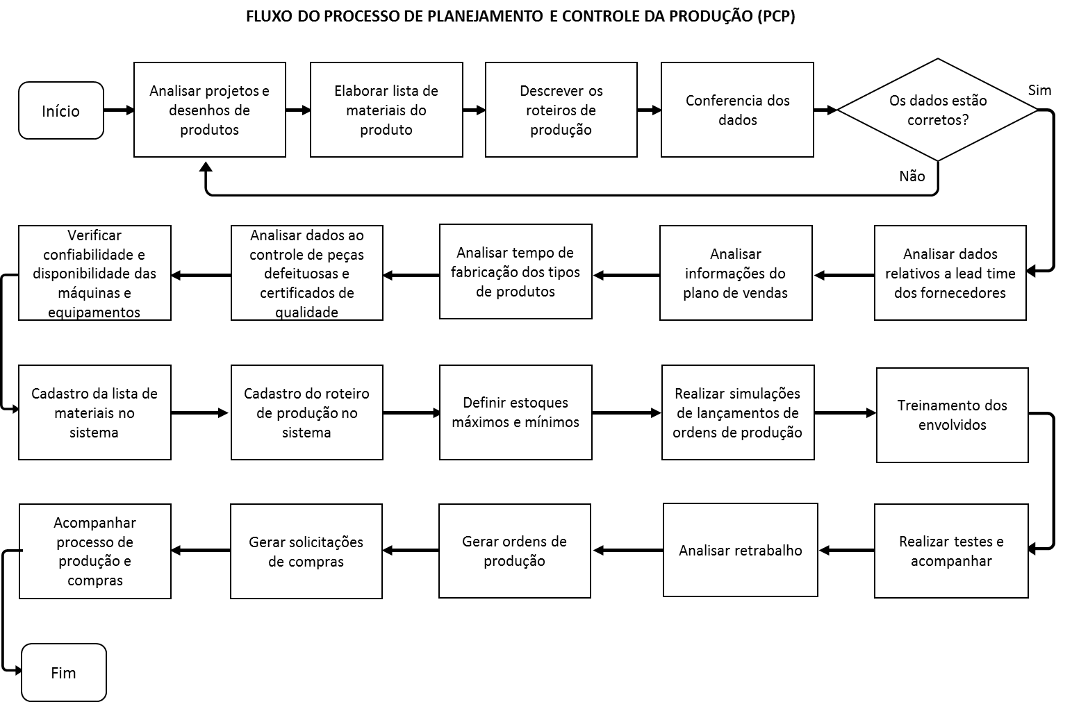
Fluxo do processo

